상품제안서
고급 미용티슈 (230매/240매/250매) | 상품코드: S25811

 |  |  |  |  |  |  | 02-713-8555 | www.synergygift.co.kr
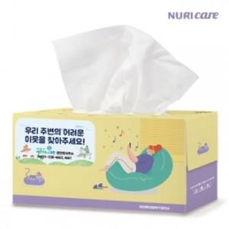

【상세/제작정보】 | <p><span style="font-size: 18pt;">*택배비 별도 상품입니다</span></p>

【인쇄/포장옵션】 | 스티커 / 포장불가능

【공급단가】 | 수량 | 200~ | 500~ | 1,000~ | 3,000~ | 5,000~
*VAT별도 | 230매 | 1,620원 | 1,530원 | 1,460원 | 1,420원 | 1,400원
 | 240매 | 1,650원 | 1,560원 | 1,480원 | 1,440원 | 1,420원
 | 250매 | 1,670원 | 1,580원 | 1,500원 | 1,470원 | 1,440원

【상품 URL】 | https://www.synergygift.co.kr:443/src/goods_detail.php?gdno=25811

